Bénin
 | Bénin - COURBE DES TAUX 05/09/2025

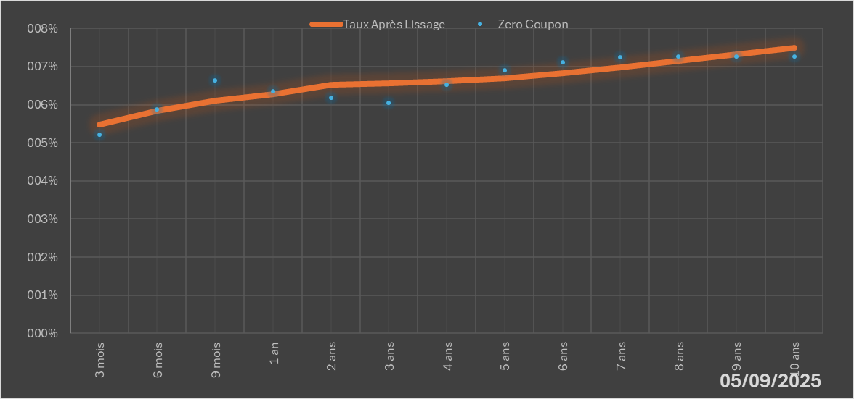
 |  | Maturité | Zero Coupon | Taux Après Lissage
 |  | 3 mois | 5.2164% | 5.4778%
 |  | 6 mois | 5.8743% | 5.8459%
 |  | 9 mois | 6.6377% | 6.0988%
 |  | 1 an | 6.3440% | 6.2698%
 |  | 2 ans | 6.1872% | 6.5303%
 |  | 3 ans | 6.0569% | 6.5693%
 |  | 4 ans | 6.5150% | 6.6085%
 |  | 5 ans | 6.9017% | 6.6934%
 |  | 6 ans | 7.1030% | 6.8207%
 |  | 7 ans | 7.2394% | 6.9768%
 |  | 8 ans | 7.2669% | 7.1484%
 |  | 9 ans | 7.2633% | 7.3256%
 |  | 10 ans | 7.2616% | 7.5011%

2025-09-05
oui

Bénin

